2. Pivot VC
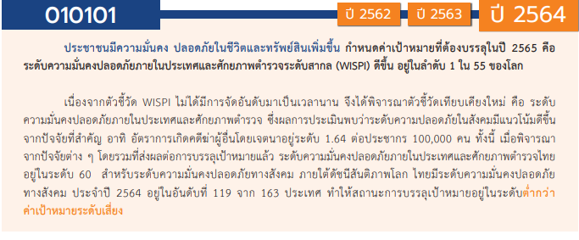
โครงการภายใต้เป้าหมายแผนแม่บทย่อย : 010101 ประชาชนมีความมั่นคง ปลอดภัยในชีวิตและทรัพย์สินเพิ่มขึ้น
องค์ประกอบปัจจัย | ปีงบประมาณ
 | 2561 | 2562 | 2563 | 2564 | 2565 | 2566 | (blank) | รวมโครงการ
010101V01 | 26 | 9 | 14 | 41 | 26 |  |  | 116
010101F0101 | 16 | 9 | 11 | 12 | 14 |  |  | 62
010101F0102 | 5 |  | 3 | 27 | 10 |  |  | 45
010101F0103 | 5 |  |  | 2 | 2 |  |  | 9
010101V02 | 12 | 5 | 27 | 15 | 16 | 1 |  | 76
010101F0201 | 5 | 1 | 17 | 4 | 7 |  |  | 34
010101F0202 | 1 |  | 2 |  | 1 |  |  | 4
010101F0203 | 3 | 3 | 3 | 4 | 1 |  |  | 14
010101F0204
010101F0205 | 3 | 1 | 5 | 7 | 7 | 1 |  | 24
010101V03 | 8 | 2 | 7 | 23 | 9 |  |  | 49
010101F0301 | 6 | 1 | 2 | 12 | 7 |  |  | 28
010101F0302 | 2 | 1 | 4 | 3 | 1 |  |  | 11
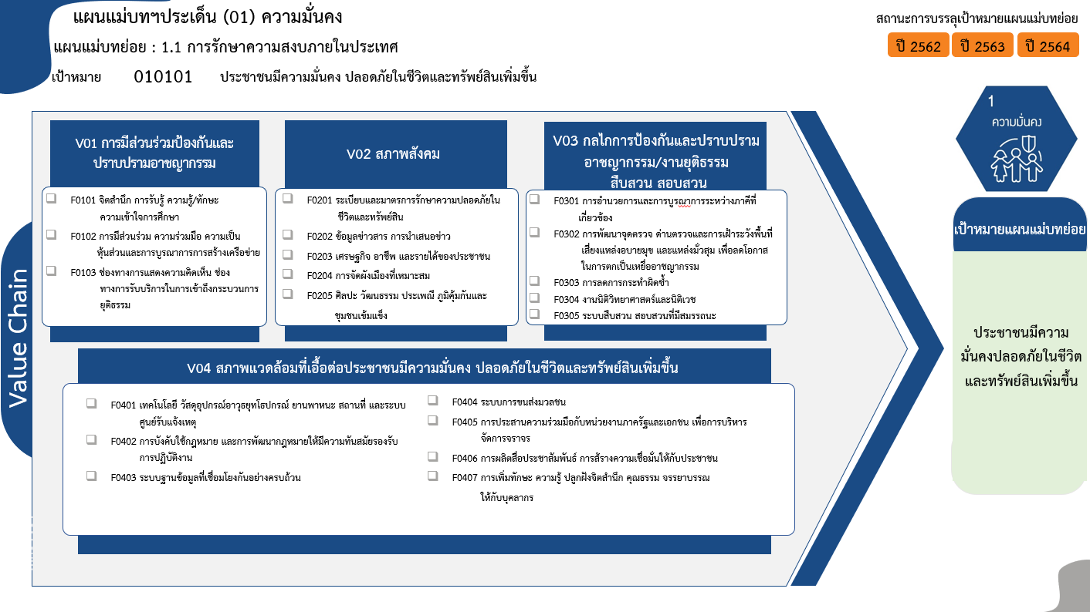
010101F0303
010101F0304 |  |  |  | 3 |  |  |  | 3
010101F0305 |  |  | 1 | 5 | 1 |  |  | 7
010101V04 | 58 | 2 | 22 | 47 | 103 | 3 |  | 235
010101F0401 | 31 | 1 | 5 | 15 | 77 | 3 |  | 132
010101F0402 | 3 | 1 |  | 3 | 8 |  |  | 15
010101F0403 | 1 |  | 7 | 1 |  |  |  | 9
010101F0404 | 1 |  |  | 2 |  |  |  | 3
62 โครงการ
34 โครงการ
28 โครงการ
010101F0405 | 3 |  |  | 2 | 2 |  |  | 7
45 โครงการ
4 โครงการ
11 โครงการ
010101F0406 | 1 |  | 4 | 1 | 2 |  |  | 8
14 โครงการ
010101F0407 | 18 |  | 6 | 23 | 14 |  |  | 61
0 โครงการ
3 โครงการ
รวมโครงการ | 104 | 18 | 70 | 126 | 154 | 4 |  | 476
9 โครงการ
24 โครงการ
7 โครงการ
รวม 116 โครงการ
รวม 76 โครงการ
รวม 49 โครงการ

132/3* โครงการ
3 โครงการ
7 โครงการ
15 โครงการ
8 โครงการ
9 โครงการ
61 โครงการ
รวม 235 /3* โครงการ

รวมทั้งสิ้น 476/3* โครงการ

 |  |  |  |  |  |  |  |  | หมายเหตุ: n* หมายถึง โครงการเพื่อขับเคลื่อนการบรรลุเป้าหมายตามยุทธศาสตร์ชาติ ประจำปีงบประมาณ พ.ศ. 2566

4.รวม
โครงการภายใต้เป้าหมายแผนแม่บทย่อย : 010101 ประชาชนมีความมั่นคง ปลอดภัยในชีวิตและทรัพย์สินเพิ่มขึ้น
กรุณา Log in เข้าระบบ eMENSCR ก่อนดำเนินการ Click ที่ link โครงการนั้น ๆ
หมายเหตุ : หากไม่ Login จะไม่สามารถดูรายละเอียดโครงการได้
โครงการที่ปรากฎเป็นโครงการที่ผ่านการอนุมัติจากผู้บริหาร (M7) ของหน่วยงานเท่านั้น (ข้อมูล ณ เดือนมีนาคม 2565)

ชื่อโครงการ | ปีงบประมาณ | วันที่เริ่มต้นโครงการ | วันที่สิ้นสุดโครงการ | หน่วยงานระดับกองหรือเทียบเท่า | หน่วยงานระดับกรมหรือเทียบเท่า | หน่วยงานระดับกระทรวงหรือเทียบเท่า | ประเภทโครงการ | องค์ประกอบ | ปัจจัย
การขับเคลื่อนชมรมTOBENUMBERONEในเรือนจำอำเภอแม่สะเรียง | 2561 | มกราคม2564 | กันยายน2564 | เรือนจำอำเภอแม่สะเรียง | กรมราชทัณฑ์ | กระทรวงยุติธรรม |  | 010101V01 | 010101F0101
ติดตั้งไฟฟ้าแสงสว่างและสัญญาณไฟจราจร หมู่ 6 ตำบลท่าตะเกียบ อำเภอท่าตะเกียบ จังหวัดฉะเชิงเทรา | 2561 | เมษายน 2563 | มิถุนายน 2563 | แขวงทางหลวงชนบทฉะเชิงเทรา | กรมทางหลวงชนบท | กระทรวงคมนาคม |  | 010101V04 | 010101F0405
ติดตั้งไฟฟ้าแสงสว่างและสัญญาณไฟจราจร หมู่ 10 ตำบลท่าตะเกียบ อำเภอท่าตะเกียบ จังหวัดฉะเชิงเทรา | 2561 | เมษายน 2563 | มิถุนายน 2563 | แขวงทางหลวงชนบทฉะเชิงเทรา | กรมทางหลวงชนบท | กระทรวงคมนาคม |  | 010101V04 | 010101F0405
ติดตั้งไฟฟ้าแสงสว่างและสัญญาณไฟจราจร หมู่ 16 ตำบลท่าตะเกียบ อำเภอท่าตะเกียบ จังหวัดฉะเชิงเทรา | 2561 | เมษายน 2563 | มิถุนายน 2563 | แขวงทางหลวงชนบทฉะเชิงเทรา | กรมทางหลวงชนบท | กระทรวงคมนาคม |  | 010101V04 | 010101F0405
โครงการฝึกอบรมเชิงปฏิบัติการซ้อมแผนการป้องกันและระงับอัคคีภัยของสำนักงานปลัดกระทรวงสาธารณสุข | 2561 | สิงหาคม2565 | กันยายน2565 | กองกลาง | สำนักงานปลัดกระทรวงสาธารณสุข | กระทรวงสาธารณสุข |  | 010101V04 | 010101F0407
ยุทธศาสตร์การพัฒนาเพื่อเสริมความมั่นคงของชาติ | 2561 | ตุลาคม 2560 | กันยายน 2565 | กองความมั่นคงด้านการเตรียมพร้อมและการป้องกันประเทศ | สำนักงานสภาความมั่นคงแห่งชาติ | สำนักนายกรัฐมนตรี |  | 010101V04 | 010101F0402
โครงการจัดหาเครื่องมือและอุปกรณ์ควบคุมฝูงชนในการชุมนุมสาธารณะ (ผค.) | 2561 | ตุลาคม 2560 | กันยายน 2565 | กองยุทธศาสตร์ สำนักงานยุทธศาสตร์ตำรวจ | สำนักงานตำรวจแห่งชาติ | หน่วยงานขึ้นตรงนายกรัฐมนตรี |  | 010101V04 | 010101F0401
โครงการจัดทำบันทึกความเข้าใจเรื่องการจัดระบบที่พักแรมและข้อมูลคนเข้าเมืองในประเทศไทย | 2561 | ตุลาคม 2560 | กันยายน 2561 | กองยุทธศาสตร์ สำนักงานยุทธศาสตร์ตำรวจ | สำนักงานตำรวจแห่งชาติ | หน่วยงานขึ้นตรงนายกรัฐมนตรี |  | 010101V04 | 010101F0403
โครงการฝึกอบรมเจ้าพนักงานดูแลการชุมนุมสาธารณะ และข้าราชการตำรวจซึ่งได้รับมอบหมายให้ดูแลการชุมนุมสาธารณะของสำนักงานตำรวจแห่งชาติ | 2561 | ตุลาคม 2560 | กันยายน 2565 | กองยุทธศาสตร์ สำนักงานยุทธศาสตร์ตำรวจ | สำนักงานตำรวจแห่งชาติ | หน่วยงานขึ้นตรงนายกรัฐมนตรี |  | 010101V04 | 010101F0407
โครงการจัดหาและติดตั้งระบบวิทยุสื่อสารดิจิตอล ระยะที่ 2 สำนักงานตำรวจแห่งชาติ (สส.สทส.) | 2561 | กันยายน 2561 | เมษายน 2563 | กองยุทธศาสตร์ สำนักงานยุทธศาสตร์ตำรวจ | สำนักงานตำรวจแห่งชาติ | หน่วยงานขึ้นตรงนายกรัฐมนตรี |  | 010101V04 | 010101F0401
โครงการระบบประจำวันอิเล็กทรอนิกส์ในสารสนเทศสถานีตำรวจ (Police Diary Activity Report) สทส.(ศทก.) | 2561 | เมษายน 2563 | มกราคม 2564 | กองยุทธศาสตร์ สำนักงานยุทธศาสตร์ตำรวจ | สำนักงานตำรวจแห่งชาติ | หน่วยงานขึ้นตรงนายกรัฐมนตรี |  | 010101V04 | 010101F0401
การประชุมเชิงปฏิบัติการเพื่อจัดทำแผนการสอนหลักสูตรนักเรียนนายสิบตำรวจประจำปีงบประมาณพ.ศ.2564 | 2561 | กุมภาพันธ์2564 | มีนาคม2564 | กองยุทธศาสตร์สำนักงานยุทธศาสตร์ตำรวจ | สำนักงานตำรวจแห่งชาติ | หน่วยงานขึ้นตรงนายกรัฐมนตรี |  | 010101V04 | 010101F0407
โครงการฝึกอบรมการเข้าตรวจค้นและปฏิบัติการในอาคาร(BuildingEntry&CloseQuarterBattle/C.Q.B.)บช.ศ. | 2561 | มกราคม2564 | กันยายน2564 | กองยุทธศาสตร์สำนักงานยุทธศาสตร์ตำรวจ | สำนักงานตำรวจแห่งชาติ | หน่วยงานขึ้นตรงนายกรัฐมนตรี |  | 010101V04 | 010101F0401
โครงการฝึกอบรมทักษะการขับรถยนต์ขั้นพื้นฐาน | 2561 | มกราคม2564 | มีนาคม2564 | กองยุทธศาสตร์สำนักงานยุทธศาสตร์ตำรวจ | สำนักงานตำรวจแห่งชาติ | หน่วยงานขึ้นตรงนายกรัฐมนตรี |  | 010101V04 | 010101F0401
โครงการฝึกอบรมการยิงปืนพกขั้นพื้นฐาน(BasicFirearms)บช.ศ. | 2561 | มกราคม2564 | มีนาคม2564 | กองยุทธศาสตร์สำนักงานยุทธศาสตร์ตำรวจ | สำนักงานตำรวจแห่งชาติ | หน่วยงานขึ้นตรงนายกรัฐมนตรี |  | 010101V04 | 010101F0401
โครงการฝึกอบรมการเจรจาต่อรองบุคคลในภาวะวิกฤต(CrisisNegotiation)บช.ศ. | 2561 | เมษายน2564 | กันยายน2564 | กองยุทธศาสตร์สำนักงานยุทธศาสตร์ตำรวจ | สำนักงานตำรวจแห่งชาติ | หน่วยงานขึ้นตรงนายกรัฐมนตรี |  | 010101V04 | 010101F0401
โครงการฝึกอบรมการอารักขาบุคคลสำคัญ(VIPProtection)บช.ศ. | 2561 | มกราคม2564 | มีนาคม2564 | กองยุทธศาสตร์สำนักงานยุทธศาสตร์ตำรวจ | สำนักงานตำรวจแห่งชาติ | หน่วยงานขึ้นตรงนายกรัฐมนตรี |  | 010101V03 | 010101F0301
โครงการฝึกอบรมภาษาอังกฤษสำหรับผู้บังคับใช้กฎหมาย(EnglishforLawEnforcement:ELF)บช.ศ. | 2561 | เมษายน2564 | กันยายน2564 | กองยุทธศาสตร์สำนักงานยุทธศาสตร์ตำรวจ | สำนักงานตำรวจแห่งชาติ | หน่วยงานขึ้นตรงนายกรัฐมนตรี |  | 010101V03 | 010101F0301
โครงการยุทธวิธีไล่ติดตามจับกุมคนร้าย(PoliceTacticalPursuitandContainment:PTPC)บช.ศ. | 2561 | เมษายน2564 | กันยายน2564 | กองยุทธศาสตร์สำนักงานยุทธศาสตร์ตำรวจ | สำนักงานตำรวจแห่งชาติ | หน่วยงานขึ้นตรงนายกรัฐมนตรี |  | 010101V04 | 010101F0401
โครงการฝึกอบรมพัฒนาประสิทธิภาพผู้ปฏิบัติงานสายงานป้องกันปราบปรามของสำนักงานตำรวจแห่งชาติรุ่นที่5ประจำปีงบประมาณพ.ศ.2564 | 2561 | มีนาคม2564 | เมษายน2564 | กองยุทธศาสตร์สำนักงานยุทธศาสตร์ตำรวจ | สำนักงานตำรวจแห่งชาติ | หน่วยงานขึ้นตรงนายกรัฐมนตรี |  | 010101V03 | 010101F0302
ก่อสร้างอาคารที่ทำการกองตำรวจสื่อสารแขวงท่าแร้งเขตบางเขนกรุงเทพฯ(สทส.) | 2561 | พฤษภาคม2564 | กันยายน2565 | กองยุทธศาสตร์สำนักงานยุทธศาสตร์ตำรวจ | สำนักงานตำรวจแห่งชาติ | หน่วยงานขึ้นตรงนายกรัฐมนตรี |  | 010101V04 | 010101F0401
ปรับปรุงสำนักงานกองตำรวจสื่อสารศูนย์บริการเทคนิคสื่อสาร3อุบลราชธานีตำบลในเมืองอำเภอเมืองอุบลราชธานีจังหวัดอุบลราชธานี(สทส.) | 2561 | กุมภาพันธ์2564 | มิถุนายน2564 | กองยุทธศาสตร์สำนักงานยุทธศาสตร์ตำรวจ | สำนักงานตำรวจแห่งชาติ | หน่วยงานขึ้นตรงนายกรัฐมนตรี |  | 010101V04 | 010101F0401
ปรับปรุงซ่อมแซมประตูอาคารที่ทำการศูนย์บริการเทคนิคสื่อสาร7นครปฐมตำบลพระปฐมเจดีย์อำเภอเมืองนครปฐมจังหวัดนครปฐม(สทส.) | 2561 | มกราคม2564 | มีนาคม2564 | กองยุทธศาสตร์สำนักงานยุทธศาสตร์ตำรวจ | สำนักงานตำรวจแห่งชาติ | หน่วยงานขึ้นตรงนายกรัฐมนตรี |  | 010101V04 | 010101F0401
ปรับปรุงซ่อมแซมบริเวณรอบอาคารที่ทำการศูนย์บริการเทคนิคสื่อสาร7นครปฐมตำบลพระปฐมเจดีย์อำเภอเมืองนครปฐมจังหวัดนครปฐม(สทส.) | 2561 | กุมภาพันธ์2564 | มิถุนายน2564 | กองยุทธศาสตร์สำนักงานยุทธศาสตร์ตำรวจ | สำนักงานตำรวจแห่งชาติ | หน่วยงานขึ้นตรงนายกรัฐมนตรี |  | 010101V04 | 010101F0401
ปรับปรุงบริเวณฝ่ายการสื่อสาร7กองตำรวจสื่อสารตำบลบ่อยางอำเภอเมืองสงขลาจังหวัดสงขลา(สทส.) | 2561 | มีนาคม2564 | มิถุนายน2564 | กองยุทธศาสตร์สำนักงานยุทธศาสตร์ตำรวจ | สำนักงานตำรวจแห่งชาติ | หน่วยงานขึ้นตรงนายกรัฐมนตรี |  | 010101V04 | 010101F0401
บ้านพักระดับผกก.-รองผบก.ฝ่ายการสื่อสาร4กองตำรวจสื่อสารตำบลจอหออำเภอเมืองนครราชสีมาจังหวัดนครราชสีมา(สทส.) | 2561 | กุมภาพันธ์2564 | สิงหาคม2564 | กองยุทธศาสตร์สำนักงานยุทธศาสตร์ตำรวจ | สำนักงานตำรวจแห่งชาติ | หน่วยงานขึ้นตรงนายกรัฐมนตรี |  | 010101V04 | 010101F0401
บ้านพักระดับสว.-รองผกก.(แบบแฝด)ฝ่ายการสื่อสาร4กองตำรวจสื่อสารตำบลจอหออำเภอเมืองนครราชสีมาจังหวัดนครราชสีมา(สทส.) | 2561 | กุมภาพันธ์2564 | สิงหาคม2564 | กองยุทธศาสตร์สำนักงานยุทธศาสตร์ตำรวจ | สำนักงานตำรวจแห่งชาติ | หน่วยงานขึ้นตรงนายกรัฐมนตรี |  | 010101V04 | 010101F0401
ปรับปรุงซ่อมแซมบ้านพักรองสว.แบบแฝดฝ่ายการสื่อสาร4กองตำรวจสื่อสาร(ศูนย์บริการเทคนิคสื่อสาร4ขอนแก่น)ตำบลในเมืองอำเภอเมืองขอนแก่นจังหวัดขอนแก่น(สทส.) | 2561 | กุมภาพันธ์2564 | มิถุนายน2564 | กองยุทธศาสตร์สำนักงานยุทธศาสตร์ตำรวจ | สำนักงานตำรวจแห่งชาติ | หน่วยงานขึ้นตรงนายกรัฐมนตรี |  | 010101V04 | 010101F0401
ปรับปรุงซ่อมแซมอาคารเรือนแถวชั้นประทวนและพลตำรวจฝ่ายการสื่อสาร4กองตำรวจสื่อสาร(ศูนย์บริการเทคนิคสื่อสาร4ขอนแก่น)ตำบลในเมืองอำเภอเมืองขอนแก่นจังหวัดขอนแก่น(สทส.) | 2561 | มีนาคม2564 | กรกฎาคม2564 | กองยุทธศาสตร์สำนักงานยุทธศาสตร์ตำรวจ | สำนักงานตำรวจแห่งชาติ | หน่วยงานขึ้นตรงนายกรัฐมนตรี |  | 010101V04 | 010101F0401
ปรับปรุงซ่อมแซมบ้านพักสารวัตรศูนย์บริการเทคนิคสื่อสาร7นครปฐมตำบลพระปฐมเจดีย์อำเภอเมืองนครปฐมจังหวัดนครปฐม(สทส.) | 2561 | กุมภาพันธ์2564 | มิถุนายน2564 | กองยุทธศาสตร์สำนักงานยุทธศาสตร์ตำรวจ | สำนักงานตำรวจแห่งชาติ | หน่วยงานขึ้นตรงนายกรัฐมนตรี |  | 010101V04 | 010101F0401
โครงการจัดหาครุภัณฑ์โฆษณาและเผยแพร่สำหรับข้าราชการตำรวจในสังกัดกองตำรวจสื่อสารสส.สทส.แขวงปทุมวันเขตปทุมวันกรุงเทพมหานคร(สทส.) | 2561 | มกราคม2564 | เมษายน2564 | กองยุทธศาสตร์สำนักงานยุทธศาสตร์ตำรวจ | สำนักงานตำรวจแห่งชาติ | หน่วยงานขึ้นตรงนายกรัฐมนตรี |  | 010101V04 | 010101F0401
ซ่อมปรับปรุงอาคารที่ทำการภ.5ตำบลหนองหอยอำเภอเมืองเชียงใหม่จังหวัดเชียงใหม่ | 2561 | มีนาคม2564 | กรกฎาคม2564 | กองยุทธศาสตร์สำนักงานยุทธศาสตร์ตำรวจ | สำนักงานตำรวจแห่งชาติ | หน่วยงานขึ้นตรงนายกรัฐมนตรี |  | 010101V01 | 010101F0103
...

